Figure and Legend
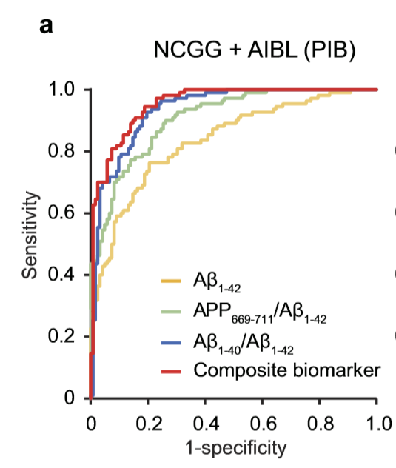
Extended Data Figure 7 | Common cut-off values are applicable for both NCGG and AIBL data sets. a, Unadjusted ROC analyses for each biomarker when predicting individual Aβ +/Aβ − status for the NCGG + AIBL PIB (n = 232)

